SignIn
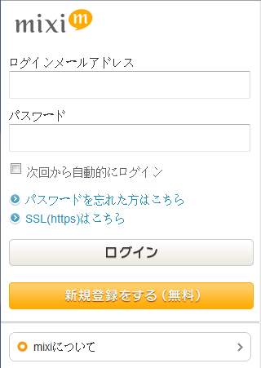
重置密码
登录Rekoo
首页
登录

用户名


热酷号/手机号/邮箱

用户名
热酷号/手机号/邮箱
重置密码
之所以提供rekoo帐号登录和注册，主要是通过通讯录邀请的用户可能没有mixi的帐号，需要注册，这样就生成了rekoo帐号

密码
mixi帐号登录

热酷帐号登录
登录

需要一个帐号，请注册
SignUp
忘记了密码？

需要一个帐号，请注册
SignUp

通过mixi Connect登录
在WebView里嵌入mixi登录页面

SignUp
能获取到本机的手机号
注册Rekoo
注册成功
修改密码
登录
注册成功
手机短信
请点击http://rekoo.com/4Y0qerL_/ 激活热酷号353282，以后可用该手机号找回密码

新用户注册

请输入真实姓名
您的热酷号:
353282
新密码 (密码长度为6-16位字符)
手机短信
您的热酷号：353282已激活。(今后可用本手机号找回密码)
输入新密码
√
我已阅读并同意
隐私声明
初始密码:
027334
修改密码

今后可用该帐号登录热酷
确认新密码
注册
土产
完成
确定
土产

隐私声明
注册

热酷是一个基于地理位置信息的社交游戏平台，为了帮助您找到好友，热酷会查找您的手机朋友关系，但绝不会获取任何通讯录号码，完全保护您的个人隐么。
为了匹配朋友，......

不能获取到本机的手机号
注册Rekoo
输入手机号
登录
注册

新用户注册
输入手机号

请输入真实姓名
请输入常用手机号

√
我已阅读并同意
隐私声明
下一步

下一步

土产
土产



土产
主页
好友
Profile
更多

Home
用户名
取消
分享

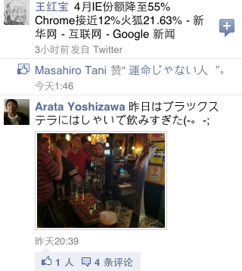

好友动态
newsfeed

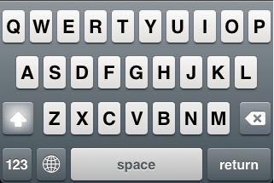

土产
主页
好友
Profile
更多

newsfeed
手指触摸到此区域的效果
手指离开后转到此人的个人主页
推荐好友，排在newsfeed的第一位
Hanson Liu
你可能认识的人
主页
你可能认识的人
王淼
王淼
2 个共同的朋友

2 个共同的朋友
Hanson Liu
查看更多推荐
查看更多推荐
加为好友

系统产生的feed
Hanson Liu 现在已经成为 Medal Huang 和 Are Way 的朋友

详细的好友页面请参考Friends页面
2小时前
用户自己分享的信息

Sun Ruifeng ソフトバンクモバイル、iPhoneアプリ「災害用伝言板」の提供を開始。

昨天19:23
土产case1
接受道具的news

firefeng 这来自于东京津轻温泉旅馆的土产！

星期三22:50

土产case2
没有accepted-bonus

firefeng 赠送的土产平安送到了Sun Ruifeng那里

4月29日10:22

土产case3
有accepted-bonus，bonus是英里数

firefeng 在回来途中发现了什么

4月23日18:04

土产case4
有accepted-bonus，bonus是新道具

Sun Ruifeng 赠送的土产平安送到了 firefeng 那里

昨天19:23

土产case5
赠送道具

firefeng 赠送了某某土产！

昨天19:23

Friends
此按钮功能不在第一版实现
Hanson Liu
Hanson Liu
Hanson Liu
我的好友
可能认识
找好友
好友
好友
好友
是
取消好友
Hanson Liu
Hanson Liu
Hanson Liu
Hanson Liu
好友
否
加为好友
取消好友
取消好友
江坤
可以左右拖动

12位共同好友
热酷号 :
程鑫
程鑫
手机号 :
邮 箱 :
张德波
张德波
firefeng 赠送的土产平安送到了Sun Ruifeng那里
Profile feed

所在地 :
4月29日10:22
公 司 :
黄鸿斌
黄鸿斌
firefeng 赠送的土产平安送到了Sun Ruifeng那里
学 校 :
林莉
林莉
生 日 :
4月29日10:22
简 介 :
土产
主页
好友
Profile
更多
Wall
信息
好友
Wall
信息
好友
Wall
信息
好友

我的好友
可能认识
找好友

冯刚
有您的联系方式

江坤
你们有2个共同朋友

程鑫
你们有3个共同朋友
程鑫
好友请求已发出.

张德波
你们有1个共同朋友

黄鸿斌
可能是你的同事 Rekoo

林莉
可能是你的同学 北京理工大学

土产
主页
好友
Profile
更多

无
暂无好友验证信息

我的好友
可能认识
找好友
有好友请求？
有
冯刚 请求成为你的好友
老同学，你好啊！

江坤 请求成为你的好友
我和你以前在XX公司工作过
在线搜索好友
查找

可输入姓名、热酷号、学校或公司查找好友
程鑫 请求成为你的好友
你好啊，好久不见

寻找手机好友
FindFriends

寻找mixi好友
FindFriends

寻找MSN好友
寻找MSN好友和寻找邮箱好友不用在第一版实现

寻找邮箱好友

土产
主页
好友
Profile
更多

FindFriends
查找好友
查找好友
好友
好友

热酷
热酷
查找
查找

正在加载...
为你找到6位用户

江坤(323502)
北京
热酷
已是好友

余以彬(1381967)
北京-东城
北方工业大学
热酷

李焕(11150)
北京-朝阳
热酷
已是好友

古天乐(352974)
北京-昌平
华东师范大学
热酷

手机好友
手机好友
邀请好友
好友
好友
好友

正在加载...
为你找到6位用户
全选
邀请常联系的朋友
全选

江坤
江坤

余以彬
余以彬

余波
余波

楚学文
楚学文

程鑫
程鑫

李世民
李世民

加为好友
跳过
邀请好友
跳过

mixi好友
mixi好友
好友
好友

正在加载...
为你找到6位用户
全选

江坤

余以彬

余波

楚学文

程鑫

李世民

加为好友
取消

MSN好友
好友

邮箱好友
好友

Profile
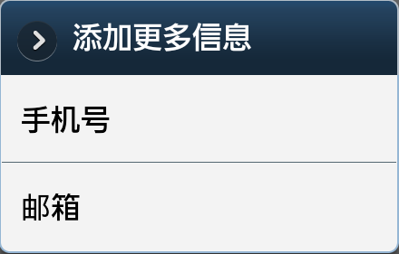
Wall
信息
取消
分享

Hanson Liu

随便说点什么吧

Profile feed
firefeng 赠送的土产平安送到了Sun Ruifeng那里

4月29日10:22

firefeng 赠送的土产平安送到了Sun Ruifeng那里

4月29日10:22

土产
主页
好友
Profile
更多

Wall
信息
你的名片太简陋了
Avatar
完善度:低 10%

方俊锋

男
Info -> 性别
编辑头像

不能修改

热酷号 :
352638

18610195110
Info -> 手机号
手机号 :
(已验证)

邮 箱 :
(未验证)
Info -> 邮箱

土产
主页
好友
Profile
更多

所在地 :
Info -> 所在地

公 司 :

学 校 :

生 日 :
Info -> 生日

简 介 :

添加更多信息

Avatar
Wall
信息
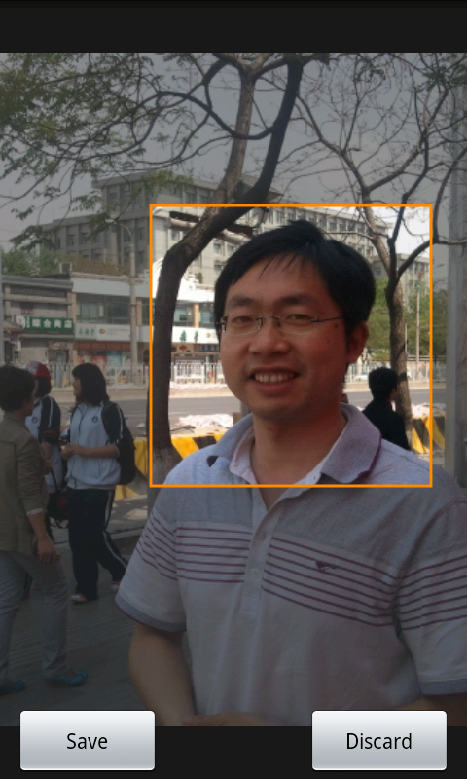

Android下的界面

手机拍照
智能机自带的拍照界面

本地图片
智能机自带的相册界面

土产
主页
好友
Profile
更多

Info
性别
手机号
邮箱
所在地
生日
绑定手机号
绑定邮箱
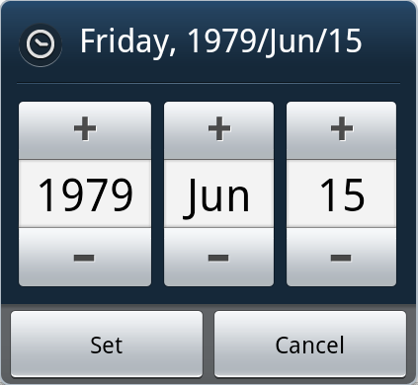
Wall
信息
信息
信息
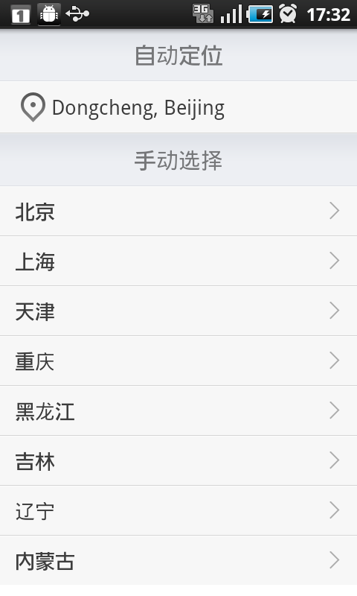

已绑定手机号
已绑定邮箱

Android下的界面
定位中...
正在更新到服务器
18620889511
fangjf2001@yahoo.com.cn

能定位
男
删除并解除绑定
男
删除并解除绑定
男

女
女
女
定位失败
显示定位的省、市

确定
取消
添加邮箱成功，请查收邮件

确定

Toast界面

已绑定的最后一个手机号不能删除
已绑定的最后一个邮箱不能删除

土产
主页
好友
Profile
更多

绑定手机号
绑定邮箱
信息
信息

绑定可找到更多好友，并可用于登录及找回密码
绑定可找到更多好友，并可用于登录及找回密码

请输入手机号
请输入邮箱地址

保存并发送验证短信
男
保存并发送验证邮件
男

女
女

More
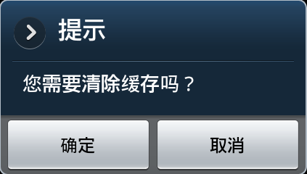
更多
设置
更多

设置
好友验证

清除缓存
对话框
帐号管理
包括用户信息、好友等
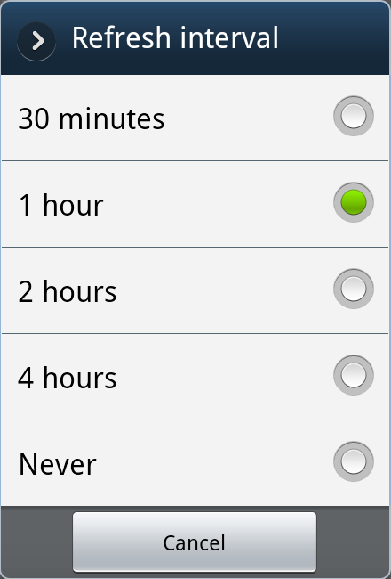
意见反馈
刷新间隔
1 小时

关于
通知

土产
主页
好友
Profile
更多

帐号管理
修改密码
更多
帐号管理
注销登录

你确定要注销登录吗？
修改密码
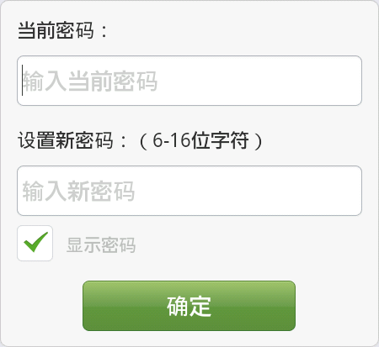
确定
取消
注销登录

意见反馈
更多
发送

说点什么吧......

关于
更多

Logo
热酷游戏平台

版本：1.0.1

Copyright © 1997-2011 REKOO 热酷公司版权所有

Flow
被邀请的用户
mixi帐号登录
被邀请的用户
注册
mixi帐号登录
被邀请的用户
rekoo帐号登录

第一次登录
邀请
手机号:发短信：短网址
邮箱:发邮件：短网址

导入mixi用户信息

导入此用户mixi好友信息

上传用户的通讯录

匹配通讯录的用户为好友

给非平台用户发邀请

